fcprice
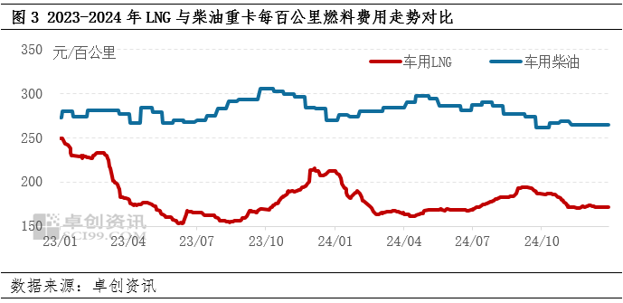
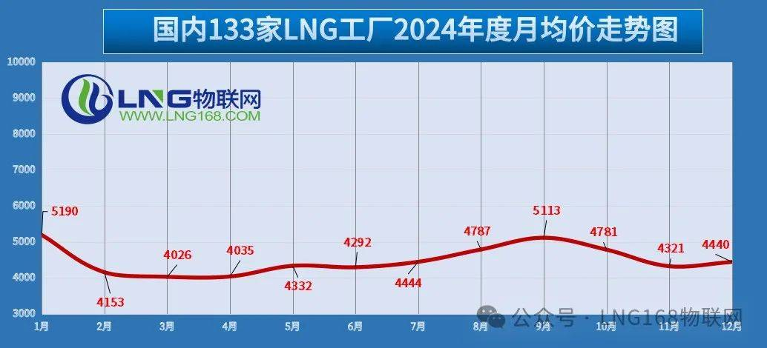
 | DICE | NGICE | BEVF510 | BEVF600 | BEVF730 | BEVE510 | BEVF800 | BEVF900 | PHEV | EDPHEV | ELPHEV | FCEV | MICE | H2ICE70 | EDICE | ELICE | ELICE1 | 基准甲醇价格 | 充足甲醇价格 |  |  |  |  |  |  |  |  |  |  |  | 【2025年4月28日价格行情】竞拍在即，LNG观望氛围浓厚
2018 | 7.54 | 3.20 | 1.50 | 1.50 | 1.50 | 1.50 | 1.50 | 1.50 | 1.50 | #REF! | #REF! | 60.00 | 2.91 | 60.00 | 25.7364096 | 10.93 | 10.93 | 2.91 | 2.91 | 21.45 | 假设公路运价为0.15元/吨公里，对于一辆总重49吨（载货34吨）， |  |  |  |  |  |  |  |  |  | 进口价格 | 国内生产价格 |  | 进口价格 | 进口到站价格
2019 | 7.54 | 3.20 | 1.49 | 1.49 | 1.49 | 1.49 | 1.49 | 1.49 | 1.49 | #REF! | #REF! | 58.00 | 2.88 | 58.00 | 25.7364096 | 10.93 | 10.93 | 2.88 | 2.88 | 21.45 |  |  |  |  |  |  |  |  |  |  | 5060元/吨 | 4381元/吨 | 1.1549874458 | 2.7719698699 | 3.5719698699
2020 | 7.54 | 3.20 | 1.48 | 1.48 | 1.48 | 1.48 | 1.48 | 1.48 | 1.48 | #REF! | #REF! | 56.00 | 2.85 | 56.00 | 25.7364096 | 10.928706218 | 10.93 | 2.85 | 2.85 | 21.45 | 2024年1月大宗商品-液氨价格分析：价格为3236.7元/吨，同比下降23.54%_智研咨询 (chyxx.com) |  |  |  |  |  |  |  |  |  | 运价
2021 | 7.54 | 3.20 | 1.47 | 1.47 | 1.47 | 1.47 | 1.47 | 1.47 | 1.47 | #REF! | #REF! | 54.00 | 2.82 | 54.00 | 25.7364096 | 10.928706218 | 10.93 | 2.82 | 2.69 | 21.45 | 福大紫金：全球首个氨现场制氢加氢一体站示范项目介绍-加氢站--国际氢能网 (in-en.com) |  |  |  |  |  |  |  |  | LNG与管道天然气每公里运输价格 | 0.8
2022 | 7.54 | 3.20 | 1.46 | 1.46 | 1.46 | 1.46 | 1.46 | 1.46 | 1.46 | #REF! | #REF! | 52.00 | 2.78 | 52.00 | 25.7364096 | 10.928706218 | 10.93 | 2.78 | 2.54 | 21.45 | 甲醇汽车试点推广9年：加注站仍靠补贴生存，已有多家企业放弃研发_腾讯新闻 (qq.com)
2023 | 7.54 | 3.20 | 1.45 | 1.45 | 1.45 | 1.45 | 1.45 | 1.45 | 1.45 | #REF! | #REF! | 50.00 | 2.75 | 50.00 | 25.7364096 | 10.928706218 | 10.93 | 2.75 | 2.38 | 21.45
2024 | 7.54 | 3.20 | 1.44 | 1.44 | 1.44 | 1.44 | 1.44 | 1.44 | 1.44 | #REF! | #REF! | 48.00 | 2.72 | 48.00 | 23.57861952 | 10.928706218 | 10.93 | 2.72 | 2.22 | 19.65
2025 | 7.54 | 3.20 | 1.43 | 1.43 | 1.43 | 1.43 | 1.43 | 1.43 | 1.43 | #REF! | #REF! | 46.00 | 2.69 | 46.00 | 21.42082944 | 10.928706218 | 10.93 | 2.69 | 2.07 | 17.85 |  | 1.344 |  |  |  |  |  |  |  |  | 生意社：2024年成品油价格走低 2025年或难有起色
2026 | 7.54 | 3.20 | 1.42 | 1.42 | 1.42 | 1.42 | 1.42 | 1.42 | 1.42 | #REF! | #REF! | 44.00 | 2.66 | 44.00 | 19.26303936 | 10.012422469 | 10.01 | 2.66 | 2.04 | 16.05 |  |  |  |  |  |  |  |  |  | 柴油最低价是9月底的6501元/吨，最高价是4月中旬的7607.4元/吨， |  |  |  |  | 1kg柴油的体积大约在1.17 - 1.20升 |  | 均价7418
2027 | 7.54 | 3.20 | 1.41 | 1.41 | 1.41 | 1.41 | 1.41 | 1.41 | 1.41 | #REF! | #REF! | 42.00 | 2.62 | 42.00 | 17.10524928 | 9.0961387203 | 9.10 | 2.62 | 2.02 | 14.25 |  |  |  |  |  |  |  |  |  | 6.8597657487 |  | 8.0268017305 |  |  |  |  | 7.5414160599
2028 | 7.54 | 3.20 | 1.40 | 1.40 | 1.40 | 1.40 | 1.40 | 1.40 | 1.40 | #REF! | #REF! | 40.00 | 2.59 | 40.00 | 14.9474592 | 8.1798549718 | 8.18 | 2.59 | 1.99 | 12.46 |  |  |  |  |  |  |  |  |  | 2024年原油进口均价约585美元/吨，
2029 | 7.54 | 3.20 | 1.40 | 1.40 | 1.40 | 1.40 | 1.40 | 1.40 | 1.40 | #REF! | #REF! | 38.00 | 2.56 | 38.00 | 14.5840584 | 7.2635712232 | 7.26 | 2.56 | 1.97 | 12.15 |  |  |  |  |  |  |  |  |  | 2024年中国成品油进口均价为607.32美元/吨， |  |  |  |  | 4380RMB/ton
2030 | 7.54 | 3.20 | 1.40 | 1.40 | 1.40 | 1.40 | 1.40 | 1.40 | 1.40 | #REF! | #REF! | 36.00 | 2.53 | 36.00 | 14.2206576 | 6.3472874746 | 6.35 | 2.53 | 1.94 | 11.85
2031 | 7.54 | 3.20 | 1.40 | 1.40 | 1.40 | 1.40 | 1.40 | 1.40 | 1.40 | #REF! | #REF! | 34.00 | 2.50 | 34.00 | 13.8572568 | 6.1929729978 | 6.19 | 2.50 | 1.92 | 11.55
2032 | 7.54 | 3.20 | 1.40 | 1.40 | 1.40 | 1.40 | 1.40 | 1.40 | 1.40 | #REF! | #REF! | 32.00 | 2.46 | 32.00 | 13.493856 | 6.038658521 | 6.04 | 2.46 | 1.90 | 11.24 |  |  |  |  |  |  |  |  |  | 截至2024年底，中国煤制甲醇的产能占比为78.3%。所以现在甲醇价格约等于煤制甲醇价格
2033 | 7.54 | 3.20 | 1.40 | 1.40 | 1.40 | 1.40 | 1.40 | 1.40 | 1.40 | #REF! | #REF! | 30.00 | 2.43 | 30.00 | 13.1304552 | 5.8843440442 | 5.88 | 2.43 | 1.87 | 10.94 |  |  |  |  |  |  |  |  |  | 现在煤制甲醇价格2755元/吨，2.755/1.263=2.18元/L，但实际为2.69，运输费0.5元
2034 | 7.54 | 3.20 | 1.40 | 1.40 | 1.40 | 1.40 | 1.40 | 1.40 | 1.40 | #REF! | #REF! | 28.00 | 2.40 | 28.00 | 12.7670544 | 5.7300295674 | 5.73 | 2.40 | 1.85 | 10.64
2035 | 7.54 | 3.20 | 1.40 | 1.40 | 1.40 | 1.40 | 1.40 | 1.40 | 1.40 | #REF! | #REF! | 26.00 | 2.37 | 26.00 | 12.4036536 | 5.5757150905 | 5.58 | 2.37 | 1.82 | 10.34
2036 | 7.54 | 3.20 | 1.40 | 1.40 | 1.40 | 1.40 | 1.40 | 1.40 | 1.40 | #REF! | #REF! | 24.00 | 2.34 | 24.00 | 12.0402528 | 5.4214006137 | 5.42 | 2.34 | 1.80 | 10.03
2037 | 7.54 | 3.20 | 1.40 | 1.40 | 1.40 | 1.40 | 1.40 | 1.40 | 1.40 | #REF! | #REF! | 22.00 | 2.30 | 22.00 | 11.676852 | 5.2670861369 | 5.27 | 2.30 | 1.77 | 9.73 |  |  | 2020 | 2021 | 2022 | 2023 | 2024 | 2025 | 2026 | 2027 | 2028 | 2029 | 2030 | 2031 | 2032 | 2033 | 2034 | 2035 | 2036 | 2037 | 2038 | 2039 | 2040 | 2041 | 2042 | 2043 | 2044 | 2045
2038 | 7.54 | 3.20 | 1.40 | 1.40 | 1.40 | 1.40 | 1.40 | 1.40 | 1.40 | #REF! | #REF! | 22.00 | 2.27 | 22.00 | 11.3134512 | 5.1127716601 | 5.11 | 2.27 | 1.75 | 9.43 |  | 乐观价格 | 25.7364096 | 25.7364096 | 25.7364096 | 25.7364096 | 25.7364096 | 25.7364096 | 22.0838736 | 18.4313376 | 14.7788016 | 11.1262656 | 7.4737296 | 7.2920292 | 7.1103288 | 6.9286284 | 6.746928 | 6.5652276 | 6.3835272 | 6.2018268 | 6.0201264 | 5.838426 | 5.6567256 | 5.4750252 | 5.2933248 | 5.1116244 | 4.929924 | 4.7482236
2039 | 7.54 | 3.20 | 1.40 | 1.40 | 1.40 | 1.40 | 1.40 | 1.40 | 1.40 | #REF! | #REF! | 22.00 | 2.24 | 22.00 | 10.9500504 | 4.9584571833 | 4.96 | 2.24 | 1.72 | 9.13
2040 | 7.54 | 3.20 | 1.40 | 1.40 | 1.40 | 1.40 | 1.40 | 1.40 | 1.40 | #REF! | #REF! | 22.00 | 2.21 | 22.00 | 10.5866496 | 4.8041427065 | 4.80 | 2.21 | 1.70 | 8.82
2041 | 7.54 | 3.20 | 1.40 | 1.40 | 1.40 | 1.40 | 1.40 | 1.40 | 1.40 | #REF! | #REF! | 22.00 | 2.18 | 22.00 | 10.2232488 | 4.6498282297 | 4.65 | 2.18 | 1.67 | 8.52 |  |  | 10.928706218 | 10.928706218 | 10.928706218 | 10.928706218 | 10.928706218 | 10.928706218 | 9.3776937215 | 7.8266812254 | 6.2756687294 | 4.7246562333 | 3.1736437373 | 3.0964864989 | 3.0193292605 | 2.9421720221 | 2.8650147837 | 2.7878575453 | 2.7107003069 | 2.6335430685 | 2.5563858301 | 2.4792285916 | 2.4020713532 | 2.3249141148 | 2.2477568764 | 2.170599638 | 2.0934423996 | 2.0162851612
2042 | 7.54 | 3.20 | 1.40 | 1.40 | 1.40 | 1.40 | 1.40 | 1.40 | 1.40 | #REF! | #REF! | 22.00 | 2.14 | 22.00 | 9.859848 | 4.4955137529 | 4.50 | 2.14 | 1.65 | 8.22
2043 | 7.54 | 3.20 | 1.40 | 1.40 | 1.40 | 1.40 | 1.40 | 1.40 | 1.40 | #REF! | #REF! | 22.00 | 2.11 | 22.00 | 9.4964472 | 4.3411992761 | 4.34 | 2.11 | 1.62 | 7.91
2044 | 7.54 | 3.20 | 1.40 | 1.40 | 1.40 | 1.40 | 1.40 | 1.40 | 1.40 | #REF! | #REF! | 22.00 | 2.08 | 22.00 | 9.4964472 | 4.1868847992 | 4.19 | 2.08 | 1.60 | 7.91 |  | 悲观价格 | 25.7364096 | 25.7364096 | 25.7364096 | 25.7364096 | 25.7364096 | 25.7364096 | 23.57861952 | 21.42082944 | 19.26303936 | 17.10524928 | 14.9474592 | 14.5840584 | 14.2206576 | 13.8572568 | 13.493856 | 13.1304552 | 12.7670544 | 12.4036536 | 12.0402528 | 11.676852 | 11.3134512 | 10.9500504 | 10.5866496 | 10.2232488 | 9.859848 | 9.4964472 | 9.1330464 | 8.7696456 | 8.4062448 | 8.042844
2045 | 7.54 | 3.20 | 1.40 | 1.40 | 1.40 | 1.40 | 1.40 | 1.40 | 1.40 | #REF! | #REF! | 22.00 | 2.00 | 22.00 | 9.4964472 | 4.0325703224 | 4.03 | 2.00 | 1.54 | 7.91
2046 | 7.54 | 3.20 | 1.40 | 1.40 | 1.40 | 1.40 | 1.40 | 1.40 | 1.40 | #REF! | #REF! | 22.00 | 2.00 | 22.00 | 9.4964472 | 4.0325703224 | 4.03 | 2.00 | 1.54 | 7.91 |  |  | 10.928706218 | 10.928706218 | 10.928706218 | 10.928706218 | 10.928706218 | 10.928706218 | 10.012422469 | 9.0961387203 | 8.1798549718 | 7.2635712232 | 6.3472874746 | 6.1929729978 | 6.038658521 | 5.8843440442 | 5.7300295674 | 5.5757150905 | 5.4214006137 | 5.2670861369 | 5.1127716601 | 4.9584571833 | 4.8041427065 | 4.6498282297 | 4.4955137529 | 4.3411992761 | 4.1868847992 | 4.0325703224
2047 | 7.54 | 3.20 | 1.40 | 1.40 | 1.40 | 1.40 | 1.40 | 1.40 | 1.40 | #REF! | #REF! | 22.00 | 2.00 | 22.00 | 9.4964472 | 4.0325703224 | 4.03 | 2.00 | 1.54 | 7.91
2048 | 7.54 | 3.20 | 1.40 | 1.40 | 1.40 | 1.40 | 1.40 | 1.40 | 1.40 | #REF! | #REF! | 22.00 | 2.00 | 22.00 | 9.4964472 | 4.0325703224 | 4.03 | 2.00 | 1.54 | 7.91
2049 | 7.54 | 3.20 | 1.40 | 1.40 | 1.40 | 1.40 | 1.40 | 1.40 | 1.40 | #REF! | #REF! | 22.00 | 2.00 | 22.00 | 9.4964472 | 4.0325703224 | 4.03 | 2.00 | 1.54 | 7.91
2050 | 7.54 | 3.20 | 1.40 | 1.40 | 1.40 | 1.40 | 1.40 | 1.40 | 1.40 | #REF! | #REF! | 22.00 | 2.00 | 22.00 | 9.4964472 | 4.0325703224 | 4.03 | 2.00 | 1.54 | 7.91
2051 | 7.54 | 3.20 | 1.40 | 1.40 | 1.40 | 1.40 | 1.40 | 1.40 | 1.40 | #REF! | #REF! | 22.00 | 2.00 | 22.00 | 9.4964472 | 4.0325703224 | 4.03 | 2.00 | 1.54 | 7.91
2052 | 7.54 | 3.20 | 1.40 | 1.40 | 1.40 | 1.40 | 1.40 | 1.40 | 1.40 | #REF! | #REF! | 22.00 | 2.00 | 22.00 | 9.4964472 | 4.0325703224 | 4.03 | 2.00 | 1.54 | 7.91
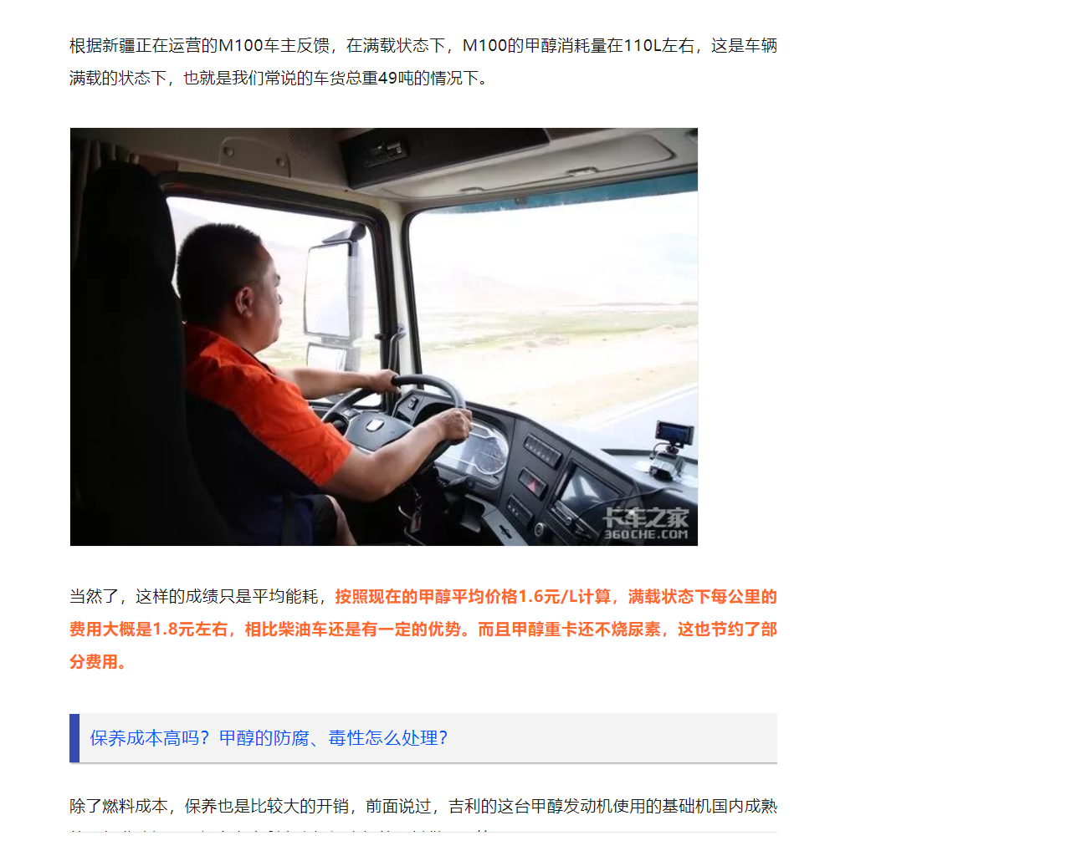
2053 | 7.54 | 3.20 | 1.40 | 1.40 | 1.40 | 1.40 | 1.40 | 1.40 | 1.40 | #REF! | #REF! | 22.00 | 2.00 | 22.00 | 9.4964472 | 4.0325703224 | 4.03 | 2.00 | 1.54 | 7.91
2054 | 7.54 | 3.20 | 1.40 | 1.40 | 1.40 | 1.40 | 1.40 | 1.40 | 1.40 | #REF! | #REF! | 22.00 | 2.00 | 22.00 | 9.4964472 | 4.0325703224 | 4.03 | 2.00 | 1.54 | 7.91
2055 | 7.54 | 3.20 | 1.40 | 1.40 | 1.40 | 1.40 | 1.40 | 1.40 | 1.40 | #REF! | #REF! | 22.00 | 2.00 | 22.00 | 9.4964472 | 4.0325703224 | 4.03 | 2.00 | 1.54 | 7.91
2056 | 7.54 | 3.20 | 1.40 | 1.40 | 1.40 | 1.40 | 1.40 | 1.40 | 1.40 | #REF! | #REF! | 22.00 | 2.00 | 22.00 | 9.4964472 | 4.0325703224 | 4.03 | 2.00 | 1.54 | 7.91
2057 | 7.54 | 3.20 | 1.40 | 1.40 | 1.40 | 1.40 | 1.40 | 1.40 | 1.40 | #REF! | #REF! | 22.00 | 2.00 | 22.00 | 9.4964472 | 4.0325703224 | 4.03 | 2.00 | 1.54 | 7.91
2058 | 7.54 | 3.20 | 1.40 | 1.40 | 1.40 | 1.40 | 1.40 | 1.40 | 1.40 | #REF! | #REF! | 22.00 | 2.00 | 22.00 | 9.4964472 | 4.0325703224 | 4.03 | 2.00 | 1.54 | 7.91
2059 | 7.54 | 3.20 | 1.40 | 1.40 | 1.40 | 1.40 | 1.40 | 1.40 | 1.40 | #REF! | #REF! | 22.00 | 2.00 | 22.00 | 9.4964472 | 4.0325703224 | 4.03 | 2.00 | 1.54 | 7.91
2060 | 7.54 | 3.20 | 1.40 | 1.40 | 1.40 | 1.40 | 1.40 | 1.40 | 1.40 | #REF! | #REF! | 22.00 | 2.00 | 22.00 | 9.4964472 | 4.0325703224 | 4.03 | 2.00 | 1.54 | 7.91

